Sheet1
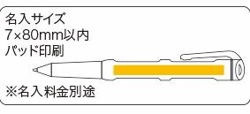
提 案 書

金色のルーペペン |  | 参考上代 | ¥400 | 販売価格
 |  | （税別） |  | （税別）
【JAN】 | 4562121886308
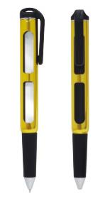 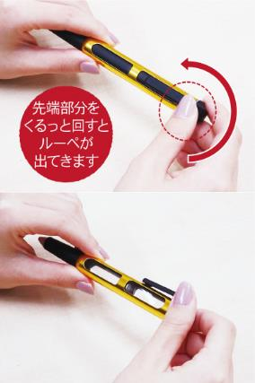 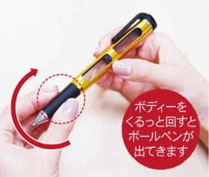 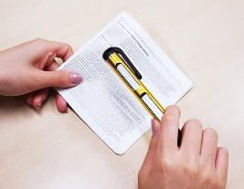 |  |  | 【商品番号】 7066 【本体サイズ】 20×15×148mm・12ｇ 【パッケージサイズ】 55×165×15mm・14ｇ 【個装形態】 ポリ袋入 【材質】 アルミ・ＰＶＣ・他 【入数】 400 【商品説明】 見える！書ける！ペンとルーペが一つに。使い方は回すだけ 【備考】 拡大率：３倍 【生産国】 中国

